ESCOPO
 | ESCOPO FEVEREIRO |  |  |  |  |  | GAP TOTAL |  | Fevereiro |  |  |  |  |  | Fevereiro |  |  |  |  |  | Status | Input
REGIONAIS | PR | SC | RS | SPI | SPM | RJ |  |  | Engenharia MW |  |  |  |  |  | Engenharia MW |  |  |  |  |  | Acesso - Aguardando aprovação | Serviço a ser executado
PLANEJADO | 15 | 8 | 5 | 10 | 5 | 10 | 53 |  | Week | W06 | W07 | W08 | W09 |  | Week | W06 | W07 | W08 | W09 |  | Acesso - Especial Solicitar | Configuração do novo equipamento
ACIONADO | 15 |  | 2 | 18 |  | 6 | 41 |  | PR | 5 | 5 | 5 |  |  | PR |  | 5 | 5 | 5 |  | Acesso - Sem Chaves | Cálculo de Desempenho
GAP | 0 | 8 | 3 | -8 | 5 | 4 | 12 |  | RS | 2 | 3 |  |  |  | RS |  |  |  | 2 |  | Acesso - Solicitado EDB | Site Novo: PE e QRM
 |  |  |  |  |  |  |  |  | SC | 4 | 4 |  |  |  | SC |  |  | 3 | 3 |  | Acesso - Solicitar | Modernização: Equipamentos a retirar
 |  |  |  |  |  |  |  |  | ES |  |  |  |  |  | ES |  |  |  |  |  | Cadastro Solicitado
 |  |  |  |  |  |  |  |  | RJ | 5 | 1+4 |  |  |  | RJ |  |  | 5 | 5 |  | Cancelado o Enlace do PN
 |  |  |  |  |  |  |  |  | SP | 5 | 1+4 | 5 |  |  | SP |  |  | 10 | 10 |  | Cancelado PF - Ofensor Ericsson
 |  |  |  |  |  |  |  |  |  |  |  |  |  |  |  |  |  |  |  |  | CRQ - aguardando
 |  |  |  |  |  |  |  |  |  |  |  |  |  |  | Março |  |  |  |  |  | CRQ - aguardando aprovação
 |  |  |  |  |  |  |  |  |  |  |  |  |  |  | Engenharia MW |  |  |  |  |  | Demanda em análise
 |  |  |  |  |  |  |  |  |  |  |  |  |  |  | Week | W10 | W11 | W12 | W13 |  | Faturamento - Liberado
 |  |  |  |  |  |  |  |  |  |  |  |  |  |  | PR | 5 | 5 | 5 | 5 |  | Faturamento - Liberado c/ Multa
 |  |  |  |  |  |  |  |  |  |  |  |  |  |  | RS | 2 | 2 | 2 | 2 |  | Finalizado - Opção 01
 |  |  |  |  |  |  |  |  |  |  |  |  |  |  | SC | 3 | 3 | 3 | 3 |  | Finalizado - Opção 02
 |  |  |  |  |  |  |  |  |  |  |  |  |  |  | ES |  |  |  |  |  | Finalizado - Opção 03
 |  |  |  |  |  |  |  |  |  |  |  |  |  |  | RJ | 10 | 10 | 10 | 10 |  | LoS aguardando aprovação
 |  |  |  |  |  |  |  |  |  |  |  |  |  |  | SP | 10 | 10 | 10 | 10 | 25 | LoS Aprovado Opção A
 |  |  |  |  |  |  |  |  |  |  |  |  |  |  |  |  |  |  |  |  | LoS Aprovado Opção B
PPI e SDC | 15 |  |  |  |  |  |  |  |  |  |  |  |  |  | Março |  |  |  |  |  | LoS Aprovado Opção C
 |  |  |  |  |  |  |  |  |  |  |  |  |  |  | Engenharia MW - Vistoria | LoS |  |  |  |  |  | LoS em correção
 |  |  |  |  |  |  |  |  |  |  |  |  |  |  | Week | W10 | W11 | W12 | W13 |  | LoS em execução
 |  |  |  |  |  |  |  |  |  |  |  |  |  |  | PR | 5 | 5 | 5 | 5 |  | LoS Inviável em Execução
 |  |  |  |  |  |  |  |  |  |  |  |  |  |  | RS |  | 5 |  |  |  | LoS Inviável Aguard. Aprovação
 |  |  |  |  |  |  |  |  |  |  |  |  |  |  | SC | 5 | 5 | 5 | 5 |  | PPI e SDC aguardando demanda
 |  |  |  |  |  |  |  |  |  |  |  |  |  |  | ES |  |  |  | 5 |  | PPI e SDC a executar
 |  |  |  |  |  |  |  |  |  |  |  |  |  |  | RJ | 5 | 5 | 5 |  |  | PPI e SDC aguardando aprovação
 |  |  |  |  |  |  |  |  |  |  |  |  |  |  | SP | 10 | 10 | 10 | 10 |  | PPI e SDC em correção
 |  |  |  |  |  |  |  |  |  |  |  |  |  |  |  |  |  |  |  |  | PPI e SDC em execução
 |  |  |  |  |  |  |  |  |  |  |  |  |  |  | Março |  |  |  |  |  | PPI e SDC pronto para envio
 |  |  |  |  |  |  |  |  |  |  |  |  |  |  | Engenharia MW - PPI e SDC |  |  |  |  |  | PPI e SDC paralisado
 |  |  |  |  |  |  |  |  |  |  |  |  |  |  | Week | W10 | W11 | W12 | W13 |  | PPI e SDC Reprovado
 |  |  |  |  |  |  |  |  |  |  |  |  |  |  | ALL | 25 | 30 | 25 | 25 |  | Enviar altura reservada
 |  |  |  |  |  |  |  |  |  |  |  |  |  |  |  |  |  |  |  |  | Vistoria a executar
 |  |  |  |  |  |  |  |  |  |  | CAPACIDADE ENG |  |  |  | ABRIL |  |  |  |  |  | Vistoria em execução
 |  |  |  |  |  |  |  |  |  |  | Projeto | Região | Regional | Fornecedor | 31/03 À 06/04 | 07/04 À 13/04 | 14/04 À 20/04 | 21/04 À 27/04 | 28/04 À 04/05 |  | Vistoria Improdutiva
 |  |  |  |  |  |  |  |  |  |  |  |  |  |  | W14 | W15 | W16 | W17 | W18 |  | Vistoria Não Aplicável
 |  |  |  |  |  |  |  |  |  |  | CLARO | SUL | PR | AMETA | 5 | 5 | 5 | 5 | 5 |  | Vistoria Pendência
 |  |  |  |  |  |  |  |  |  |  | CLARO | SUL | RS | AMETA | 5 | 5 | 5 |  |  |  | Vistoria Finalizada
 |  |  |  |  |  |  |  |  |  |  | CLARO | SUL | SC | AMETA |  |  |  | 5 | 5 |  | Zeladoria - Aguardando
 |  |  |  |  |  |  |  |  |  |  | CLARO | RJ/ES | ES | AMETA |  |  |  |  | 5
 |  |  |  |  |  |  |  |  |  |  | CLARO | RJ/ES | RJ | AMETA | 5 | 5 | 5 | 5
 |  |  |  |  |  |  |  |  |  |  | CLARO | SP | SP | AMETA | 10 | 10 | 10 | 10 | 10

 |  |  |  |  |  |  |  |  |  |  | CAPACIDADE ENG |  |  |  | MAIO
 |  |  |  |  |  |  |  |  |  |  | Projeto | Região | Regional | Fornecedor | 05/05 À 11/05 | 12/05 À 18/05 | 19/05 À 25/05 | 26/05 À 01/06
 |  |  |  |  |  |  |  |  |  |  |  |  |  |  | W19 | W20 | W21 | W22
 |  |  |  |  |  |  |  |  |  |  | CLARO | SUL | PR | AMETA | 6 | 6 | 6
 |  |  |  |  |  |  |  |  |  |  | CLARO | SUL | RS | AMETA |  | 4 | 6 | 6
 |  |  |  |  |  |  |  |  |  |  | CLARO | SUL | SC | AMETA |  |  |  | 6
 |  |  |  |  |  |  |  |  |  |  | CLARO | RJ/ES | ES | AMETA |  |  |  | 5
 |  |  |  |  |  |  |  |  |  |  | CLARO | RJ/ES | RJ | AMETA | 5 | 5 | 5
 |  |  |  |  |  |  |  |  |  |  | CLARO | SP | SP | AMETA | 15 | 15 | 15 | 15

 |  |  |  |  |  |  |  |  |  |  | CAPACIDADE ENG |  |  |  | MAIO
 |  |  |  |  |  |  |  |  |  |  | Projeto | Região | Regional | Fornecedor | 05/05 À 11/05 | 12/05 À 18/05 | 19/05 À 25/05 | 26/05 À 01/06
 |  |  |  |  |  |  |  |  |  |  |  |  |  |  | W19 | W20 | W21 | W22
 |  |  |  |  |  |  |  |  |  |  | CLARO | SUL | PR | AMETA | 6 | 6 | 6 | 2
 |  |  |  |  |  |  |  |  |  |  | CLARO | SUL | RS | AMETA |  | 6 | 6
 |  |  |  |  |  |  |  |  |  |  | CLARO | SUL | SC | AMETA |  |  | 5 | 5
 |  |  |  |  |  |  |  |  |  |  | CLARO | RJ/ES | ES | AMETA |  |  |  | 4
 |  |  |  |  |  |  |  |  |  |  | CLARO | RJ/ES | RJ | AMETA | 5 | 5 | 5
 |  |  |  |  |  |  |  |  |  |  | CLARO | SP | SP | AMETA | 6 | 5 | 5 | 5

 |  |  |  |  |  |  |  |  |  |  | CAPACIDADE ENG |  |  |  | JUNHO
 |  |  |  |  |  |  |  |  |  |  | Projeto | Região | Regional | Fornecedor | 02/06 À 08/06 | 09/06 À 15/06 | 16/06 À 22/06 | 23/06 À 29/06
 |  |  |  |  |  |  |  |  |  |  |  |  |  |  | W23 | W24 | W25 | W26
 |  |  |  |  |  |  |  |  |  |  | CLARO | SUL | PR | AMETA | 6 | 6 | 6 | 7
 |  |  |  |  |  |  |  |  |  |  | CLARO | SUL | RS | AMETA | 5
 |  |  |  |  |  |  |  |  |  |  | CLARO | SUL | SC | AMETA |  |  | 5 | 5
 |  |  |  |  |  |  |  |  |  |  | CLARO | RJ/ES | ES | AMETA |  |  | 1
 |  |  |  |  |  |  |  |  |  |  | CLARO | RJ/ES | RJ | AMETA | 5 | 5
 |  |  |  |  |  |  |  |  |  |  | CLARO | SP | SP | AMETA | 5 | 5 | 5 | 5

 |  |  |  |  |  |  |  |  |  |  | CAPACIDADE ENG |  |  |  | MAIO
 |  |  |  |  |  |  |  |  |  |  | Projeto | Documentação | Fornecedor | 05/05 À 11/05 | 12/05 À 18/05 | 19/05 À 25/05 | 26/05 À 01/06
 |  |  |  |  |  |  |  |  |  |  |  |  |  | W19 | W20 | W21 | W22
 |  |  |  |  |  |  |  |  |  |  | CLARO | WR | AMETA | 35 | 35 | 35 | 35
 |  |  |  |  |  |  |  |  |  |  | CLARO | QRF | AMETA | 70 | 70 | 70 | 70
 |  |  |  |  |  |  |  |  |  |  | CLARO | PPI | AMETA | 50 | 50 | 50 | 50
 |  |  |  |  |  |  |  |  |  |  | CLARO | SDC | AMETA | 50 | 50 | 50 | 50
 |  |  |  |  |  |  |  |  |  |  | CLARO | SMARTPLAN | AMETA | 30 | 30 | 30 | 30
 |  |  |  |  |  |  |  |  |  |  | CLARO | SSD | AMETA | 75 | 75 | 75 | 75

 |  |  |  |  |  |  |  |  |  |  | CAPACIDADE ENG |  |  |  | MAIO
 |  |  |  |  |  |  |  |  |  |  | Projeto | Documentação | Fornecedor | 05/05 À 11/05 | 12/05 À 18/05 | 19/05 À 25/05 | 26/05 À 01/06
 |  |  |  |  |  |  |  |  |  |  |  |  |  | W19 | W20 | W21 | W22
 |  |  |  |  |  |  |  |  |  |  | VIVO | WR | AMETA | 15 | 15 | 15 | 15
 |  |  |  |  |  |  |  |  |  |  | VIVO | PIRF | AMETA | 50 | 50 | 50 | 50
 |  |  |  |  |  |  |  |  |  |  | VIVO | PPI | AMETA | 50 | 50 | 50 | 50
 |  |  |  |  |  |  |  |  |  |  | VIVO | RF SHEET | AMETA | 70 | 70 | 70 | 70
 |  |  |  |  |  |  |  |  |  |  | VIVO | PDI | AMETA | 50 | 50 | 50 | 50

 |  |  |  |  |  |  |  |  |  |  | CAPACIDADE ENG |  |  |  | MAIO
 |  |  |  |  |  |  |  |  |  |  | Projeto | Região | Regional | Fornecedor | 05/05 À 11/05 | 12/05 À 18/05 | 19/05 À 25/05 | 26/05 À 01/06
 |  |  |  |  |  |  |  |  |  |  |  |  |  |  | W19 | W20 | W21 | W22
 |  |  |  |  |  |  |  |  |  |  | CLARO | SUL | PR | AMETA | 6 | 6 | 6 | 2
 |  |  |  |  |  |  |  |  |  |  | CLARO | SUL | RS | AMETA |  | 6 | 6 |  |  | 82
 |  |  |  |  |  |  |  |  |  |  | CLARO | SUL | SC | AMETA |  |  | 5 | 5
 |  |  |  |  |  |  |  |  |  |  | CLARO | RJ/ES | ES | AMETA |  |  |  | 4
 |  |  |  |  |  |  |  |  |  |  | CLARO | RJ/ES | RJ | AMETA | 5 | 5 | 5
 |  |  |  |  |  |  |  |  |  |  | CLARO | SP | SP | AMETA | 6 | 5 | 5 | 5

 |  |  |  |  |  |  |  |  |  |  | CAPACIDADE ENG |  |  |  | JUNHO
 |  |  |  |  |  |  |  |  |  |  | Projeto | Região | Regional | Fornecedor | 02/06 À 08/06 | 09/06 À 15/06 | 16/06 À 22/06 | 23/06 À 29/06
 |  |  |  |  |  |  |  |  |  |  |  |  |  |  | W23 | W24 | W25 | W26
 |  |  |  |  |  |  |  |  |  |  | CLARO | SUL | PR | AMETA | 8 | 7 | 5 | 5
 |  |  |  |  |  |  |  |  |  |  | CLARO | SUL | RS | AMETA |  |  |  | 2
 |  |  |  |  |  |  |  |  |  |  | CLARO | SUL | SC | AMETA |  |  | 5 | 5
 |  |  |  |  |  |  |  |  |  |  | CLARO | RJ/ES | ES | AMETA |  |  |  | 3
 |  |  |  |  |  |  |  |  |  |  | CLARO | RJ/ES | RJ | AMETA | 6 | 6 | 5
 |  |  |  |  |  |  |  |  |  |  | CLARO | SP | SP | AMETA | 10 | 10 | 5

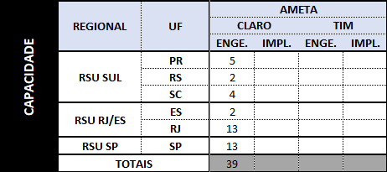
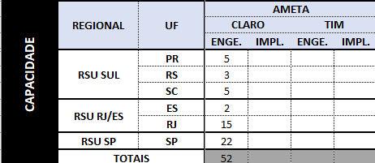
 |  |  |  |  |  |  |  |  |  |  | CAPACIDADE ENG |  |  |  |  | JULHO
JULHO AGOSTO |  |  |  |  |  |  |  |  |  |  | Projeto | Região | Regional | Fornecedor | 01/07 À 06/07 | 07/07 À 13/07 | 14/07 À 20/07 | 21/07 À 27/07 | 28/07 À 03/08
 |  |  |  |  |  |  |  |  |  |  |  |  |  |  | W27 | W28 | W29 | W30 | W31
 |  |  |  |  |  |  |  |  |  |  | CLARO | SUL | PR | AMETA | 5
 |  |  |  |  |  |  |  |  |  |  | CLARO | SUL | RS | AMETA |  | 5
 |  |  |  |  |  |  |  |  |  |  | CLARO | SUL | SC | AMETA |  |  | 3
 |  |  |  |  |  |  |  |  |  |  | CLARO | RJ/ES | ES | AMETA |  |  |  | 2
 |  |  |  |  |  |  |  |  |  |  | CLARO | RJ/ES | RJ | AMETA | 5 | 5 | 5
 |  |  |  |  |  |  |  |  |  |  | CLARO | SP | SP | AMETA | 10 | 10 | 2

AGOSTO SETEMBRO
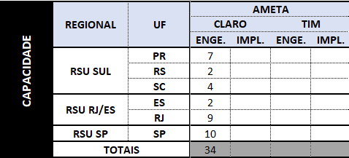


Enviar Template preenchido da capacidade semanal:
CAPACIDADE ENG |  |  |  | Agosto |  |  |  | Setembro
Projeto | Região | Regional | Fornecedor | 04/08 À 10/08 | 11/08 À 17/08 | 18/08 À 24/08 | 25/08 À 31/08 | 01/09 À 07/09 | 08/09 À 14/09 | 15/09 À 21/09 | 22/09 À 28/09
 |  |  |  | W32 | W33 | W34 | W35 | W36 | W37 | W38 | W39
CLARO | SUL | PR | AMETA | 5 | 2 |  |  | 5 | 2
CLARO | SUL | RS | AMETA |  |  | 2 |  |  |  | 2
CLARO | SUL | SC | AMETA |  | 3 | 1 |  |  | 3 | 1
CLARO | RJ/ES | ES | AMETA |  |  | 2 |  |  |  | 2
CLARO | RJ/ES | RJ | AMETA | 5 | 4 |  |  | 5 | 4
CLARO | SP | SP | AMETA | 5 | 5 |  |  | 5 | 5

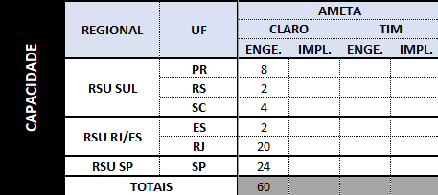
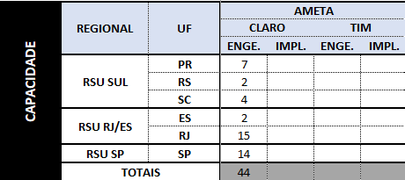

Enviar template preenchido da capacidade semanal:
CAPACIDADE ENG |  |  |  | Setembro |  |  |  |  | Outubro
Projeto | Região | Regional | Fornecedor | 01/09 À 07/09 | 08/09 À 14/09 | 15/09 À 21/09 | 22/09 À 28/09 | 29/09 À 05/10 | 06/10 À 12/10 | 13/10 À 19/10 | 20/10 À 26/10 | 27/10 À 02/11
CLARO | SUL | PR | AMETA | 6 | 2 |  |  | 6 | 1
CLARO | SUL | RS | AMETA |  | 2 |  |  |  | 2
CLARO | SUL | SC | AMETA |  | 4 |  |  |  | 4
CLARO | RJ/ES | ES | AMETA |  |  | 2 |  |  |  | 2
CLARO | RJ/ES | RJ | AMETA | 5 | 5 | 5 | 5 | 5 | 5 | 5
CLARO | SP | SP | AMETA | 6 | 6 | 6 | 6 | 6 | 6 | 2

OUTUBRO NOVEMBRO
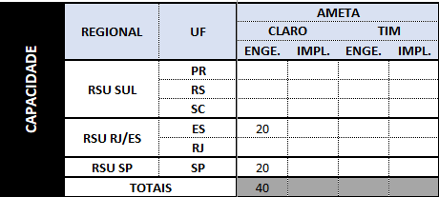
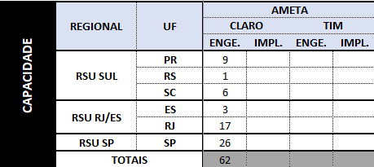

CAPACIDADE ENGENHARIA |  |  |  | Outubro |  |  |  | Novembro
Projeto | Região | Regional | Fornecedor | 06/10 À 12/10 | 13/10 À 19/10 | 20/10 À 26/10 | 27/10 À 02/11 | 03/11 À 09/11 | 10/11 À 16/11 | 17/11 À 23/11 | 24/11 À 30/11
 |  |  |  | W41 | W42 | W43 | W44 | W45 | W46 | W47 | W48
CLARO | SUL | PR | AMETA |  | 6 | 3
CLARO | SUL | RS | AMETA |  |  |  | 1
CLARO | SUL | SC | AMETA |  |  | 3 | 3
CLARO | RJ/ES | ES | AMETA |  |  |  | 2
CLARO | RJ/ES | RJ | AMETA | 5 | 5 | 5 | 2
CLARO | SP | SP | AMETA | 10 | 10 | 6

NOVEMBRO DEZEMBRO
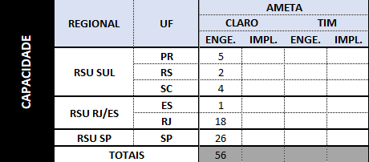
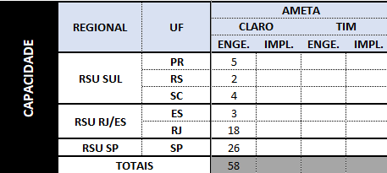

Enviar template preenchido da capacidade semanal:
CAPACIDADE ENGENHARIA |  |  |  | Novembro |  |  |  | Dezembro
Projeto | Região | Regional | Fornecedor | 03/11 À 09/11 | 10/11 À 16/11 | 17/11 À 23/11 | 24/11 À 30/11 | 01/12 à 07/12 | 08/12 à 14/12 | 15/12 à 21/12 | 22/12 à 28/12
 |  |  |  | W45 | W46 | W47 | W48 | W49 | W50 | W51 | W52
CLARO | SUL | PR | AMETA |  |  |  | 5 | 5
CLARO | SUL | RS | AMETA |  |  |  | 2 | 2
CLARO | SUL | SC | AMETA |  |  |  | 4 | 4
CLARO | RJ/ES | ES | AMETA |  |  |  | 1 | 3
CLARO | RJ/ES | RJ | AMETA | 2 | 4 | 6 | 6 | 6 | 6 | 6
CLARO | SP | SP | AMETA | 6 | 8 | 6 | 6 | 12 | 12 | 2

 | DEZEMBRO JANEIRO
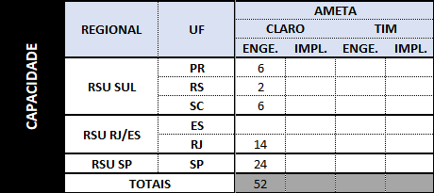

CAPACIDADE ENGENHARIA |  |  |  | Dezembro |  |  |  | Janeiro
Projeto | Região | Regional | Fornecedor | 01/12 à 07/12 | 08/12 à 14/12 | 15/12 à 21/12 | 22/12 à 28/12 | 29/12 à 04/01 | 05/01 à 11/01 | 12/01 à 18/01 | 19/01 à 25/01 | 26/01 à 01/02
 |  |  |  | W49 | W50 | W51 | W52 | W01 | W02 | W03 | W04 | W05
CLARO | SUL | PR | AMETA
CLARO | SUL | RS | AMETA
CLARO | SUL | SC | AMETA
CLARO | RJ/ES | ES | AMETA
CLARO | RJ/ES | RJ | AMETA
CLARO | SP | SP | AMETA | 6 | 10 | 10 |  | 4 | 10 | 10

JANEIRO |  |  |  |  | FEVEREIRO


Enviar template preenchido da capacidade semanal:
CAPACIDADE ENGENHARIA |  |  |  | Janeiro |  |  |  |  | Fevereiro
Projeto | Região | Regional | Fornecedor | 01/01 à 04/01 | 05/01 à 11/01 | 12/01 à 18/01 | 19/01 à 25/01 | 26/01 à 01/02 | 02/02 à 08/02 | 09/02 à 15/02 | 16/02 à 22/02 | 23/02 à 01/03
 |  |  |  | W01 | W02 | W03 | W04 | W05 | W06 | W07 | W08 | W09
CLARO | SUL | PR | AMETA
CLARO | SUL | RS | AMETA
CLARO | SUL | SC | AMETA
CLARO | RJ/ES | ES | AMETA
CLARO | RJ/ES | RJ | AMETA |  | 3 | 4 | 4 | 4 | 4 | 4 | 4 | 3
CLARO | SP | SP | AMETA |  | 6 | 6 | 5 |  | 6 | 6 | 5

FEVEREIRO |  |  |  |  | MARÇO
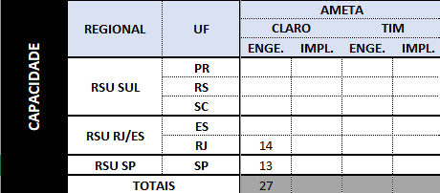
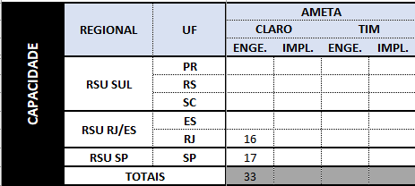

CAPACIDADE ENGENHARIA |  |  |  | Fevereiro |  |  |  | Março
Projeto | Região | Regional | Fornecedor | 02/02 à 08/02 | 09/02 à 15/02 | 16/02 à 22/02 | 23/02 à 01/03 | 02/03 à 08/03 | 09/03 à 15/03 | 16/03 à 22/03 | 23/03 à 31/03
 |  |  |  | W06 | W07 | W08 | W09 | W10 | W11 | W12 | W13
CLARO | SUL | PR | AMETA
CLARO | SUL | RS | AMETA
CLARO | SUL | SC | AMETA
CLARO | RJ/ES | ES | AMETA
CLARO | RJ/ES | RJ | AMETA | 4 | 4 | 4 | 2 | 4 | 4 | 4 | 4
CLARO | SP | SP | AMETA | 6 | 6 | 1 |  | 6 | 6 | 5

CAPACIDADE ENGENHARIA |  |  |  | Março |  |  |  | Abril
Projeto | Região | Regional | Fornecedor | 02/03 à 08/03 | 09/03 à 15/03 | 16/03 à 22/03 | 23/03 à 31/03 | 01/04 à 05/04 | 06/04 à 12/04 | 13/04 à 19/04 | 20/04 à 26/04 | 27/04 à 30/04
 |  |  |  | W10 | W11 | W12 | W13 | W14 | W15 | W16 | W17 | W18
CLARO | SUL | PR | AMETA
 |  | RS
 |  | SC
 | RJ/ES | ES | AMETA
 |  | RJ |  | 4 | 4 |  |  | 8 | 8
 | SP | SP | AMETA | 6 | 6 | 6 |  | 6 | 6 | 6

CIDADE ABRIL | REGIONAL | UF | AMETA |  |  | CAPACIDADE MAIO | REGIONAL | UF | AMETA
 |  |  | CLARO |  |  |  |  |  | CLARO
 |  |  | ENGE. | IMPL. |  |  |  |  | ENGE. | IMPL.
 | RSU SUL | PR |  |  |  |  | RSU SUL | PR
 |  | RS | 3 |  |  |  |  | RS | 3
 |  | SC |  |  |  |  |  | SC
 | RSU RJ/ES | ES | 1 |  |  |  | RSU RJ/ES | ES | 2
 |  | RJ | 14 |  |  |  |  | RJ | 14
 | RSU SP | SP | 12 |  |  |  | RSU SP | SP | 12
 | TOTAIS |  | 30 | 0 |  |  | TOTAIS |  | 31 | 0

CAPACIDADE ENGENHARIA |  |  |  | Abril |  |  |  |  | Maio
Projeto | Região | Regional | Fornecedor | 01/04 à 05/04 | 06/04 à 12/04 | 13/04 à 19/04 | 20/04 à 26/04 | 27/04 à 30/04 | 01/05 à 03/05 | 04/05 à 10/05 | 11/05 à 17/04 | 18/05 à 24/05 | 25/05 à 31/05
 |  |  |  | W19 | W20 | W21 | W22 | W23 | W24 | W25 | W26 | W27 | W28
CLARO | SUL | PR | AMETA
 |  | RS |  |  | 3 |  |  |  | 3
 |  | SC
 | RJ/ES | ES | AMETA
 |  | RJ |  | 6 | 6 | 2 |  |  | 6 | 6 | 2
 | SP | SP | AMETA | 6 | 6 |  |  |  | 6 | 6

CAPACIDADE JULHO | REGIONAL | UF | AMETA |  |  | CAPACIDADE AGOSTO | REGIONAL | UF | AMETA
 |  |  | CLARO |  |  |  |  |  | CLARO
 |  |  | ENGE. | IMPL. |  |  |  |  | ENGE. | IMPL.
 | RSU SUL | PR |  |  |  |  | RSU SUL | PR
 |  | RS | 1 |  |  |  |  | RS | 1
 |  | SC |  |  |  |  |  | SC
 | RSU RJ/ES | ES | 2 |  |  |  | RSU RJ/ES | ES | 2
 |  | RJ | 9 |  |  |  |  | RJ | 9
 | RSU SP | SP | 11 |  |  |  | RSU SP | SP | 11
 | TOTAIS |  | 23 | 0 |  |  | TOTAIS |  | 23 | 0

CAPACIDADE ENGENHARIA |  |  |  | Julho |  |  |  |  | Agosto
Projeto | Região | Regional | Fornecedor | 01/07 à 05/07 | 06/07 à 12/07 | 13/07 à 19/07 | 20/07 à 26/07 | 27/07 à 02/08 | 03/08 à 09/08 | 10/08 à 16/08 | 17/08 à 23/08 | 24/08 à 30/08 | 31/08 à 06/09
 |  |  |  | W27 | W28 | W29 | W30 | W31 | W32 | W33 | W34 | W35 | W36
CLARO | SUL | PR | AMETA
 |  | RS |  |  |  |  |  | 1 | 1
 |  | SC
 | RJ/ES | ES | AMETA |  |  |  |  | 2 | 2
 |  | RJ |  | 6 | 3 |  |  |  | 6 | 3
 | SP | SP | AMETA | 11 |  |  |  |  | 11

CAPACIDADE |  |  |  | Agosto |  |  |  | Setembro
Projeto | Região | Regional | Fornecedor | 01/08 à 09/08 | 10/08 à 16/08 | 17/08 à 23/08 | 24/08 à 31/08 | 01/09 à 06/09 | 07/09 à 13/09 | 14/09 à 20/09 | 21/09 à 27/09 | 28/09 à 30/09
 |  |  |  | W32 | W33 | W34 | W35 | W36 | W37 | W38 | W39 | W40
Claro | SUL | PR | AMETA
 |  | SC
 |  | RS |  |  |  |  | 2 | 2
 | RJ/ES | ES |  | 2 |  |  |  |  |  |  |  | 2
 |  | RJ |  | 6 | 3 |  |  | 6 | 3
 | SP | SP |  | 6 | 5 |  |  | 6 | 5

